朱赫大作业报告
运行环境
 | JDK11+MySql8.0+Office2016

启动方式

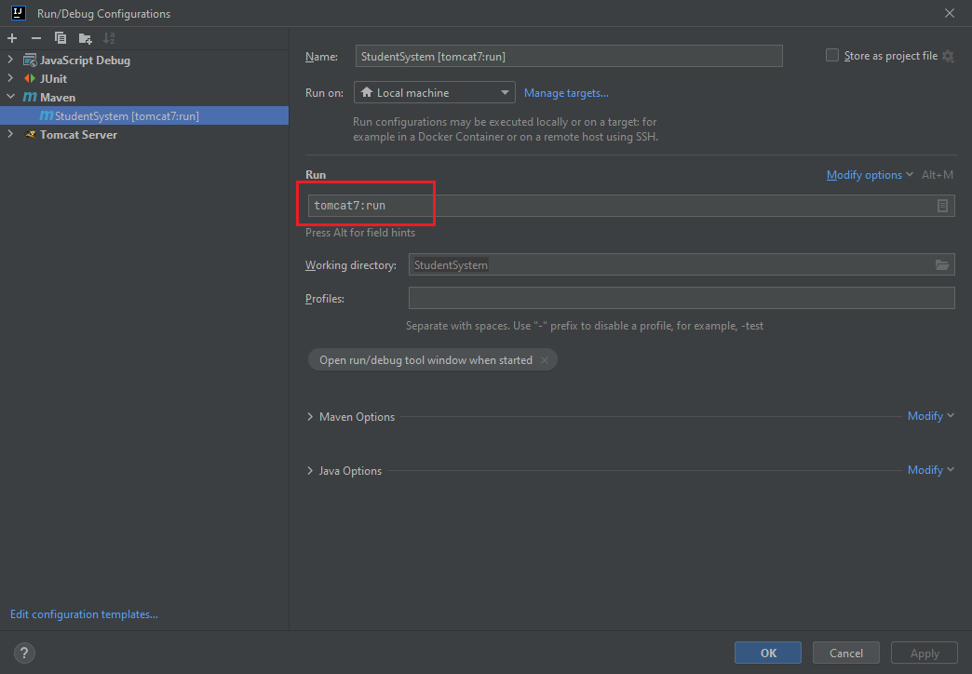

程序启动后，访问服务器8080端口
学生管理システム

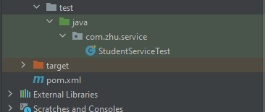
程序结构
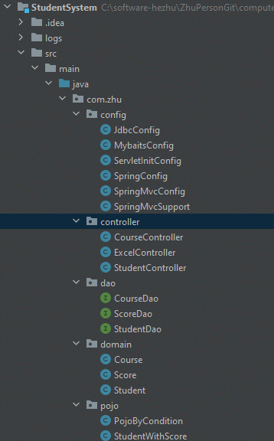
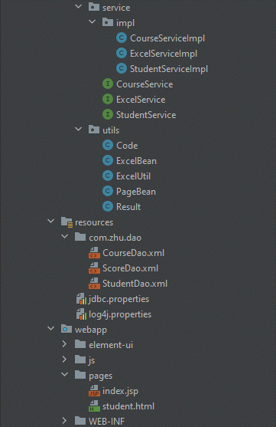

 | 构成 | 说明
 | config | 存放程序的配置文件，JDBC、Spring等
 | controller | 控制器层，接受客户端请求，并返回响应结果
 | dao | 数据访问层，对数据进行增删改查等操作
 | domain | 实体类层
 | pojo | 用于存储和传递数据
 | service | 用于处理业务逻辑和数据处理
 | service/imlp | service层接口
 | utils | 工具类
 | test | 测试层
功能展示
 | No | 机能 | 完成 | 未完项说明 | 导师评分 | 导师备注
 | 1 | DB定义 | 100%
 | 2 | 主画面 | 100%
 | 3 | 检索 | 100%
 | 4 | 删除 | 100%
 | 5 | 新增/修改 | 100%
 | 6 | 导出 | 100%
 | 7 | 子画面 | 100%
 | 8 | 保存 | 100%
 | 9 | log出力 | 100%

 | *log出力：info信息出力在src同级目录下的logs目录中，error出力在C盘的StudentLog_下

 | 1.初期表示
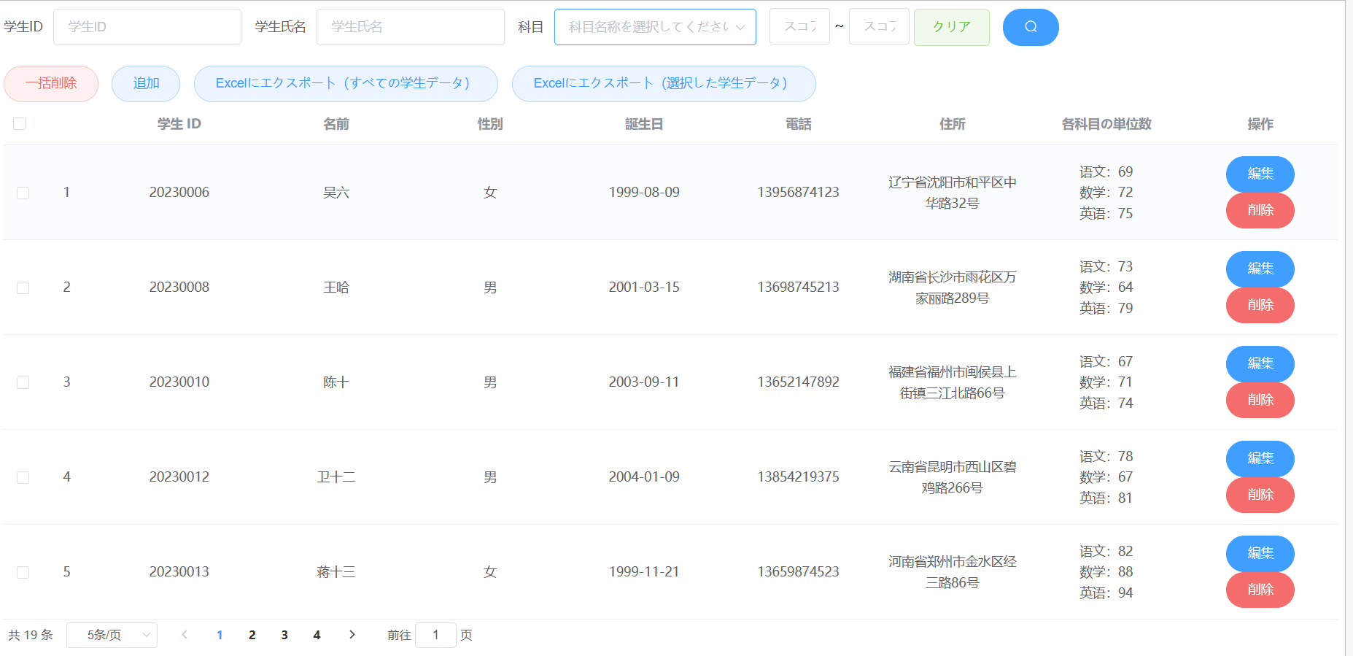

 | 2.检索
 | 2-1输入学号检索
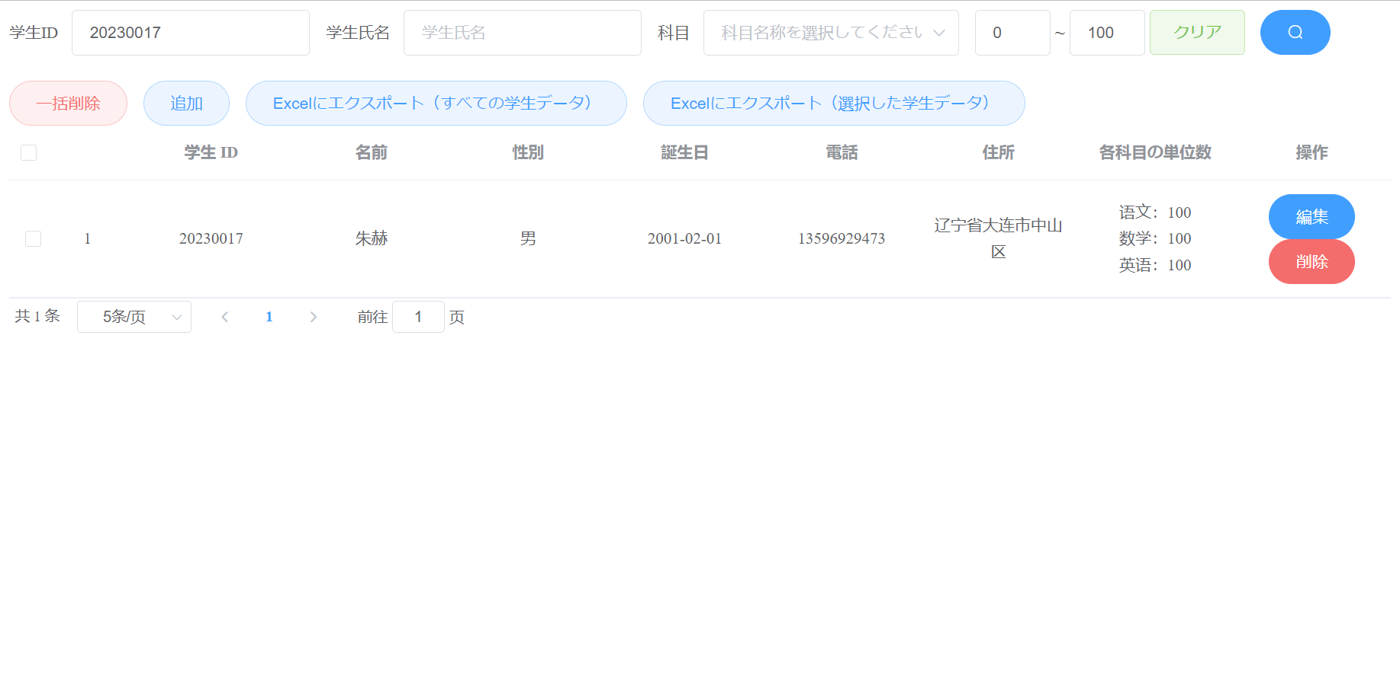

 | 2-2输入姓名检索（模糊查询）

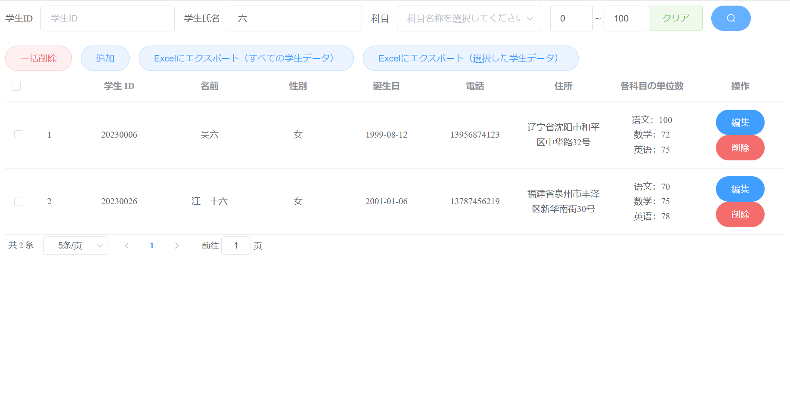

 | 2-3选择单科，输入分数上线，下线，检索分数下线<=单科<=分数上线数据（范围查询）
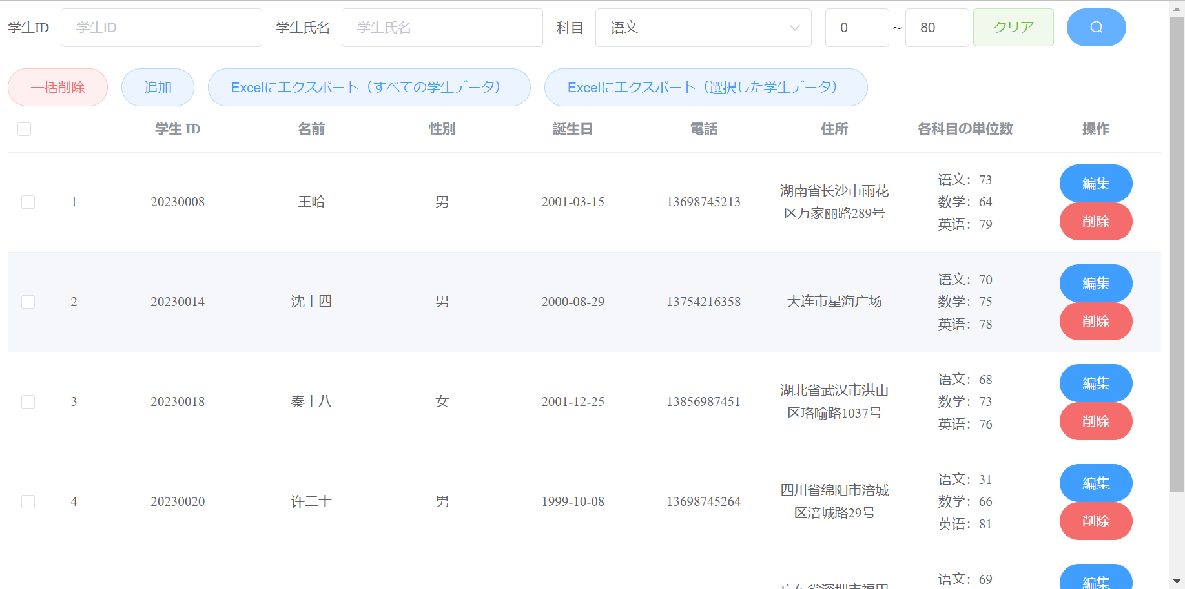

 | 3 新增，编辑
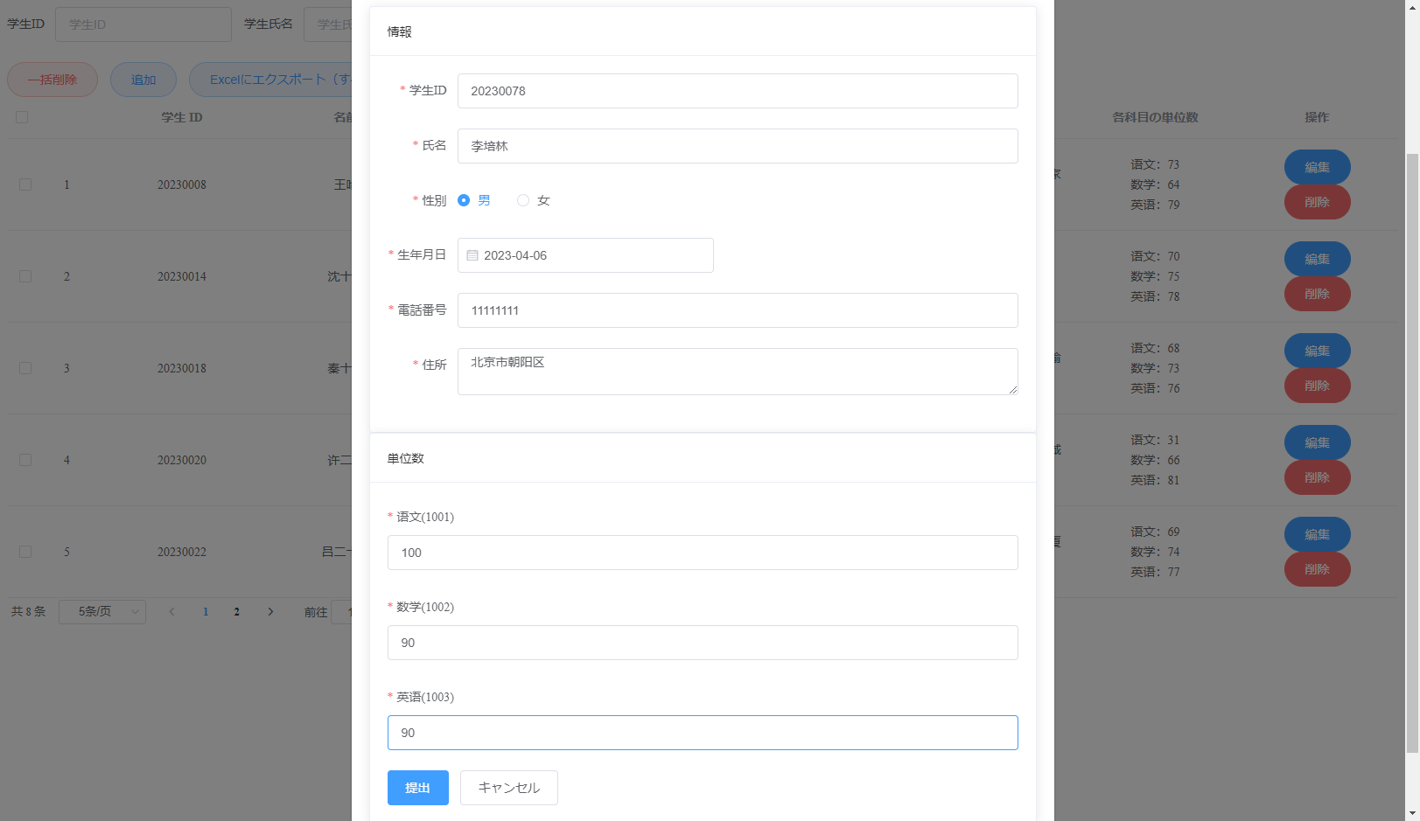

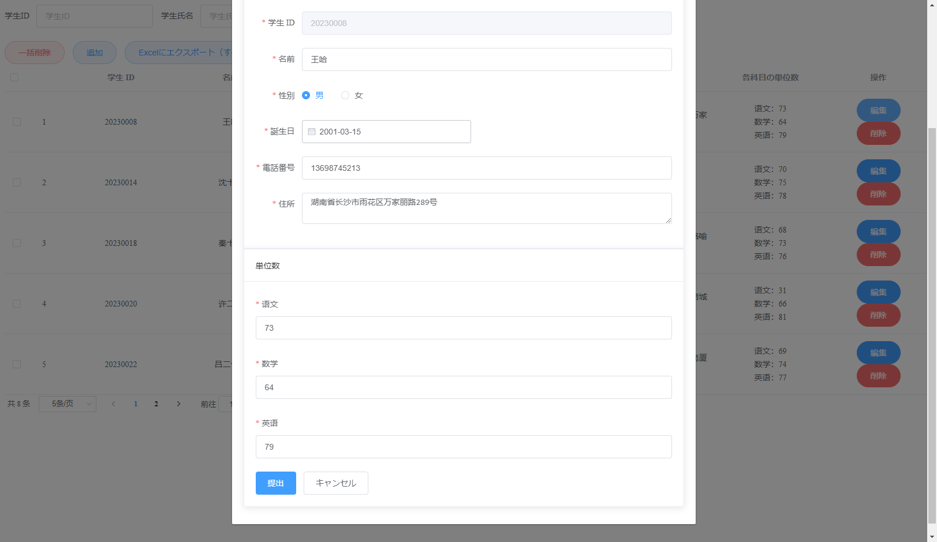

经验总结

 | 1.入力check
 | 前端check时，将两个表单的rules写在了一个里面，中间遇到了较多的问题，如学分校验不成功，但后来都解决了

 | 2.导出Excel
 | 使用了工具类，但是在使用时，发现扩展性并不强，如将List遍历后写入Excel时，工具类并不能反射指定类的指定属性，
 | 所以在使用时，做了修改，但是修改后觉得工具类没必要使用了，因为每有一个List<?>,工具类中就要做一次判断。

 | 3.前端
 | 前端存在问题，每次页面加载或者有页面动作的时候，都会报出modle和round的错误，由于时间原因，未修改

 | 4.jar包可能有问题
 | 是由于Tomcat解析Jackson库的时候出现问题，可能是由于不兼容的Jackson库版本导致的。时间原因至今未找到解决办法，但不耽误程序的正常运行

